Planilla de Cotizacion
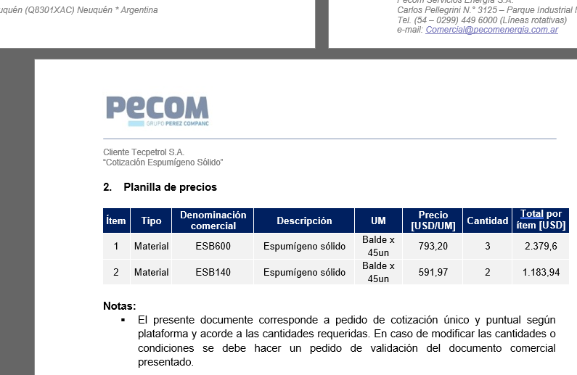
TC |  |  |  |  |  |  |  |  |  |  | GE
 |  |  |  |  |  |  |  |  |  |  | 5.50%
Situación | Descripción | Denominación comercial | Costo Rep [USD/litro] | Cantidad [Lts] | Flete [USD/litro] | CR con flete [USD/lt] | Precio unitario | K | Costo total USD] | Venta Total [USD] | CP | CP
YPF | Desemulsionante | DBN7316 | 3.72 | 1,000 | 0.11 | 3.83 | 6.83 | 1.78 | 3,830 | 6,830 | 2,624 | 38.4%
YPF | Sec. Oxígeno | SO4207 | 3.26 | 1,000 | 0.11 | 3.37 | 5.26 | 1.56 | 3,370 | 5,257 | 1,598 | 30.4%
Referencias
YPF |  | SO4353 |  |  |  |  | 4.62
YPF |  | DBC4928 |  |  |  |  | 6.61

